計画の具体的内容
 | ■計画の名称
 | ○○旧市街周辺における整備計画 |  |  |  |  |  |  |  |  |  |  | 事業費 見込み | ※補助対象経費総額
 |  |  |  |  |  |  |  |  |  |  |  |  | 5,000千円
 |  |  |  |  |  |  |  |  |  |  |  |  | 単位：千円

 | ■整備する地域
 | 計画の対象となる 地域の市区町村 |  | ○○市

「混雑平準化・解消のための混雑状況の可視化に資するシステムの整備」として、混雑状況の可視化に資するシステムを開発し、旧○○邸の混雑状況を周知するためのHPを整備する。
 | 整備する箇所（地図に明記） |  | 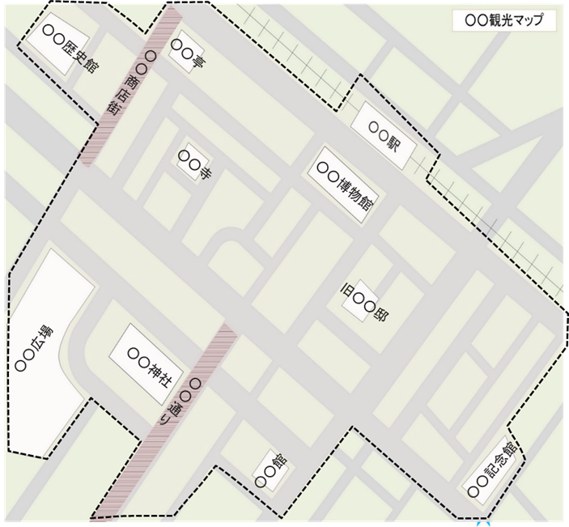
「マナー啓発のためのコンテンツ制作、設備整備」として、地域全体のポイ捨て禁止を啓発するための看板を整備する。

「景観に配慮した工作物の整備」として、○○神社内の立ち入り禁止区域前に設置されているプラスチックのカラーコーンを木製のゲートに変更する。

 | ■計画の目標
 | 地域の課題 |  | ※観光地の持続可能性を高めるために解決すべき地域課題を記載
 |  |  | ○○旧市街エリアは、○○神社・旧○○邸等の歴史的文化財が複数あり、年間を通じて多くの観光客が訪れているエリアである。一方で、観光客の増加に伴い、エリア内におけるポイ捨ての増加、人気観光施設でのオーバーツリズム等の課題がでてきた。そこで、本事業でこれらの課題に対応する整備を行い、観光客と地域住民の双方が快適に過ごせる持続可能な観光地域作りを行う。

 | 期待できる効果 |  | ※本事業によって課題解決に繋がると期待できる効果について記載
 |  |  | ○○旧市街エリアに訪れる観光客の多くが訪れる○○広場に地域全体のポイ捨を禁止する看板を整備することにより地域内のポイ捨てを防止し、オーバーツーリズムが発生していた施設については混雑状況を周知するためのHPを整備することで、オーバーツーリズムの発生を事前に防止する。

 | 成果目標 |  | アウトプット※整備を行ったことによる改善実績など（定量）
 |  |  | 看板の設置により、ポイ捨てゴミの５０％減少、混雑状況の可視化システムの導入により、見学待ちの発生日数を○日減少

 |  |  | 算定 方法 |  | 事業実施後に確認 |  |  |  |  |  |  | 目標 年度 | 2025年度

 |  |  | アウトカム※整備による課題解決の成果など（定性あるいは定量）
 |  |  | 整備エリアの満足度調査○%向上、観光客数○％増加（2023年度比）

 |  |  | 算定 方法 |  | ○○旧市街エリアに訪れる観光客に満足度調査を実施 |  |  |  |  |  |  | 目標 年度 | 2025年度

 | 予算措置の状況 |  | ※予算措置の状況等を記述
 |  |  | 事業費見込み額に関し、令和6年度予算を各メニューの実施事業者において確保している状況。

 | 関連事業者等との 連携状況 |  | ※計画作成にあたり、関連地域に関わる事業者等との連携状況や、今後の連携計画等を記述
 |  |  | ●●社、■■社、△△大学。○○市と●●社、および△△大学と協定を締結（●年●月）。

 | ■計画の目標を達成するために必要な事業内容 |  |  |  |  |  |  |  |  |  |  | （単位：千円・税抜）
 | 補助対象事業 |  |  | 事業内容 |  |  | 補助対象 事業者 |  | 補助対象経費 見込み | 定量指標

 | ４．景観に配慮した工作物の整備 |  |  | ○○神社内の立ち入り禁止区域前に設置されているプラスチックのカラーコーンを木製のゲートに変更する。 |  |  | ○○神社 |  | 500千円 | 木製ゲート2個

 | ９．マナー啓発のためのコンテンツ制作、設備整備 |  |  | ○○広場に地域全体のポイ捨て禁止を啓発するための看板を整備する。 |  |  | ○○市 |  | 1,500千円 | 看板１枚

 | 11．混雑平準化・解消のための混雑状況の可視化に資するシステムの整備 |  |  | 混雑状況の可視化に資するシステムを開発し、旧○○邸の混雑状況を周知するためのHPを整備する。 |  |  | ○○市 |  | 3,000千円 | HP閲覧数1万/年

 | ※本計画の提出とあわせて各補助事業の要望書を提出してください。
 | ※２つ以上の補助対象事業がある場合は適宜行追加してください。
 | ■計画の策定者および関係事業者等に関する情報および組織体制
 | 組織体制図・役割分担（図で明記）

整備計画策定者
○○市

補助対象事業者
○○神社

 | 計画の策定者 |  |  |  | ※地方自治体、DMO、その他の事業を実施する者の名称を記載
 |  |  |  |  | ○○市

 | 代表名 |  |  |  | 所属/役職 |  |  |  | 氏名
 |  |  |  |  | 市長 |  |  |  | □□ □□

 | 担当者情報 |  |  |  | 所属/役職 |  |  |  | 氏名
 |  |  |  |  | 観光○○課 主任 |  |  |  | □□ □□

 |  |  |  |  | メールアドレス |  |  |  | 電話番号
 |  |  |  |  | １２３４５６７８９０＠xxx.city.lg.jp |  |  |  | xxx-xxx-xxxx

 | ＤＭＯの登録概要※1 |  |  |  |  |  |  |  | 先駆的DMOの場合は右記に○を入れてください

 | ＤＭＯの取組概要※1 |  |  |  | ※事業対象地域との関わりや取り組み概要を記載

 | ■持続可能な観光に関するその他の事項 |  |  |  |  |  |  |  |  |  |  | （単位：千円・税抜）
 | ①計画の策定者および関係事業者等における日本版持続可能な観光ガイドライン（JSTS-D）ロゴマークを取得済みの団体があれば団体名を記載ください。取得予定の場合は取得を検討している団体名とその時期を記載ください。 |  |  |  |  |  |  |  |  |  | ○○市

 | ②計画の策定者および関係事業者等における日本版持続可能な観光ガイドライン（JSTS-D）ロゴマークを取得予定の団体があれば団体名、取得予定時期を記載ください。

 | ③GSTC公式トレーニングを修了した方がいる場合はその氏名を記載ください。 |  |  |  |  |  |  |  |  |  | ○○ ○○

 | ④グリーン・ディスティネーションズによる認証・表彰を受けた事があればその地域名の記載と認証・表彰名等をお選びください。

 | 地域名 | ○○市 |  |  |  | 認証・表彰名 |  | TOP100選 |  |  |  |  | 取得年 | 2023年

 | ⑤ベスト・ツーリズム・ビレッジ認証を受けた事があればその地域名の記載と取得年をお選びください。

 | 地域名 |  |  |  |  |  |  |  |  |  |  |  | 取得年

 | ⑥その他、事業者向けの認証制度など、持続可能な観光に関する認証等があれば詳細を記入ください

 | ⑦整備地域における持続可能な観光地域づくりの取組について特筆すべき点があればご記入ください（整備内容に関連するものがあれば優先的に記載ください。直接的には関連が無くとも、取り組みが有る場合はそれを記載ください）。

 | ※１ ＤＭＯの情報は、ＤＭＯが計画を提出する場合に記入が必要。

１．トイレの有料化に係る整備 |  |  |  |  |  |  |  |  | GSTC認証
２．入域料・協力金徴収のためのオンライン等による徴収システムとその徴収に必要な整備 |  |  |  |  |  |  |  |  | プラチナ
３．自然保護のための保護柵、遊歩道等の整備 |  |  |  |  |  |  |  |  | ゴールド
４．景観に配慮した工作物の整備 |  |  |  |  |  |  |  |  | シルバー
５．光害防止のための照明の整備 |  |  |  |  |  |  |  |  | ブロンズ
６．バイオトイレ等の整備 |  |  |  |  |  |  |  |  | TOP100選
７．ペットボトル削減のための給水機等の整備
８．パークアンドライドのための駐車場の整備
９．マナー啓発のためのコンテンツ制作、設備整備
10．混雑平準化・解消のための予約システムの整備
11．混雑平準化・解消のための混雑状況の可視化に資するシステムの整備
１．持続可能な観光地域形成に向けた受入環境整備・施設改修事業（国際認証・表彰取得型）

